Allgemeine_Hinweise
Diese Seite enthält Informationen zur Version der bereitgestellten Liste mit Emissionsfaktoren, Allgemeine Hinweise, Bilanzgrenzen, Haftungsausschluss, Rückmeldungen und Verbesserungsvorschläge einen Ausblick sowie die am Redaktionsprozess beteiligten Facheinheiten des Umweltbundesamtes.


Liste mit Emissionsfaktoren für die Treibhausgasbilanzierung von Organisationen
List of emission factors for the greenhouse gas accounting of organisations

Version
V 2.1
Fertigstellung: März 2026

Allgemeine Hinweise
Die in dieser Liste enthaltenen Emissionsfaktoren wurden durch das Umweltbundesamt auf Basis von eigenen und extern vergebenen Forschungsprojekten sowie weiteren Quellen zusammengetragen. Für jeden aufgeführten Emissionsfaktor ist die jeweilige Datenquelle angegeben. Eine Differenzierung nach Treibhausgasen (CO₂, CH₄, N₂O) erfolgt dort, wo die Daten verfügbar sind und eine Aufteilung notwendig ist. Eine Differenzierung nach weiteren Treibhausgasen oder Nicht-CO₂ Effekten wird nur in Ausnahmefällen vorgenommen. Die zugrunde gelegten Global Warming Potentials (GWPs) für viele Emissionsfaktoren entsprechen meist dem 5. Sachstandsbericht (AR5) des Intergovernmental Panel on Climate Change (IPCC) für einen Zeitraum von 100 Jahren. Hintergrund dafür sind internationale Berichtsstandards auf denen viele der angegebenen Werte beruhen. Die veröffentlichten Emissionsfaktoren stellen ausschließlich generische Referenzwerte dar. Liegen der nutzenden Organisation belastbare aktivitätsspezifische Emissionsfaktoren vor, sind diese den generischen Werten vorzuziehen. Die Emissionsfaktorenliste orientiert sich am Corporate Standard des Greenhouse Gas Protocols. In folgenden Punkten ist die Übereinstimmung aufgrund fehlender Daten nicht vollständig möglich: - Die zugrunde gelegten Emissionsfaktoren basieren in großen Teilen auf GWPs aus dem 5. Sachstandsreport des IPCC (siehe Grund obenstehend). - Der Emissionsfaktor Strommix Deutschland wird inklusive Übertragungsnetzverlusten angegeben. Diese werden sowohl im Emissionsfaktor für die Vorkette, als auch bei den direkten Emissionen der Stromerzeugung jeweils anteilig berücksichtigt. - Emissionsfaktoren für Fernwärme entsprechen Gesamtwerten und können von uns nicht differenziert nach Primärenergieträger-Input und direkten und Vorkettenemissionsfaktoren bereitgestellt werden (Ausnahmen sind der Emissionsfaktor für den fossilen Fernwärmemix sowie für Fernwärme aus fester Biomasse). - Die Emissionsfaktorenliste ist in Handlun | 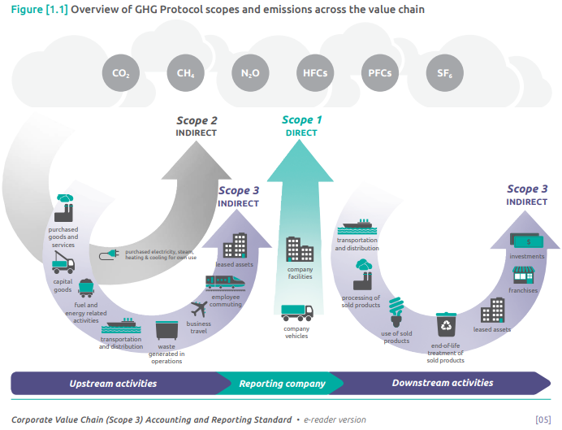

Bilanzgrenzen
Die Bilanzierungsgrenzen entsprechen den Vorgaben des Greenhouse Gas Protocols und werden in den Blättern differenziert in Scope 1-3 aufgeführt (siehe Scope-Angaben in den Blättern sowie in den IDs der Emissionsfaktoren > Blatt "Technische_Hinweise")

Haftungsausschluss
Das Umweltbundesamt übernimmt keinerlei Gewähr für die Aktualität, Korrektheit, Vollständigkeit oder Qualität der bereitgestellten Informationen. Haftungsansprüche gegen das Umweltbundesamt welche sich auf Schäden materieller oder ideeller Art beziehen, die durch die Nutzung oder Nichtnutzung der dargebotenen Informationen bzw. durch die Nutzung fehlerhafter und unvollständiger Informationen verursacht wurden, sind grundsätzlich ausgeschlossen, sofern seitens des Umweltbundesamtes kein nachweislich vorsätzliches oder grob fahrlässiges Verschulden vorliegt. Alle Angebote der bereitgestellten Emissionsfaktoren sind freibleibend und unverbindlich. Das Umweltbundesamt behält es sich ausdrücklich vor, Teile der Emissionsfaktorenliste oder das gesamte Angebot ohne gesonderte Ankündigung zu verändern, zu ergänzen, zu löschen oder die Veröffentlichung zeitweise oder endgültig einzustellen. |  | Quelle: Greenhouse gas protocol (2011): corporate value chain (Scope 3) accounting and reporting standard, supplement to the GHG protocol corporate accounting and reporting standard. World Resources Institute [Geneva, Switzerland]; World Business Council for Sustainable Development, Washington, DC. https://ghgprotocol.org/sites/default/files/standards/Corporate-Value-Chain-Accounting-Reporing-Standard-EReader_041613_0.pdf

Rückmeldungen und Verbesserungsvorschläge
Wir freuen uns über Ihr Feedback, Ihre Vorschläge und Fragen, um diese Liste weiter zu verbessern. Ihre Rückmeldungen können Sie uns gerne per E-Mail unter folgender Adresse senden: ef-liste@uba.de

Ausblick
Im Rahmen einer Erprobungsphase vor der Veröffentlichung der Emissionsfaktorenliste wurden uns viele Wünsche und Bedarfe zurückgemeldet. Einige davon konnten kurzfristig umgesetzt werden, während andere einen deutlich größeren Umsetzungsaufwand bedeuten. Um einen Ausblick auf kommende Erweiterungen der Emissionsfaktorenliste zu geben, seien folgende Beispiele für zukünftige Entwicklungen an dieser Stelle genannt: - Bereitstellung von weiteren Emissionsfaktoren für eingekaufte Güter und Dienstleistungen - Bereitstellung einer detaillierten Dokumentation als .pdf Wir bemühen uns, eine Vielzahl an Emissionsfaktoren bereitzustellen. Bitte haben Sie dafür Verständnis, dass wir dabei keine bestimmten Branchenwünsche mit den jeweils spezifischen Bedarfen an Emissionsfaktoren berücksichtigen können.

Redaktion
Fachgebiet I 1.5: Nachhaltige Unternehmen und Verwaltungen, Sustainable Finance, Umweltkosten
Service- und Beratungsstelle zur Unterstützung der Koordinierungsstelle Klimaneutrale Bundesverwaltung (KKB)
Fachgebiet III 2.1: Übergreifende Angelegenheiten, Chemische Industrie, Feuerungsanlagen

Inhaltsverzeichnis
Diese Seite enthält ein Inhaltsverzeichnis.


Inhaltsverzeichnis
Scope | Blattname / Link | Beschreibung der enthaltenen Faktoren | Beispiel für Emissionsfaktoren im jeweiligen Blatt | ID / Link
Scope 1 | 01_Stationäre_Verbrennung | Biogene und fossile Brennstoffe ohne Vorketten | Verbrennung von Erdgas [1kWh] ohne Vorkette (Brennwert-bezogen) | 01_10_02_005_01
Scope 1 | 02_Mobile_Verbrennung | Biogene und fossile Brennstoffe für den Einsatz in mobilen Geräten, nach Kraftstoffverbrauch sowie nach nach Strecke/Fahrzeug für Güterfahrzeuge und Personenfahrzeuge ohne Vorketten | Verbrennung von einem Liter Benzin in einem Auto, direkte Emissionen, ohne Vorkette | 02_10_01_001_02
Scope 1 | 03_Industrieprozesse | Direkte Emissionen aus Industrieprozessen | Produktion von Zementklinker | 03_10_01_001_04
Scope 1 | 04_Kältemittel u.a. | Global Warming Potentials für Kältemittel und andere Verbindungen | GWP von 1kg HFKW-134a | 04_10_01_006_XX
Scope 2 und 3 | 05_Strom | Strombezug in Deutschland | Strommix in Deutschland mit Vorkette | 05_32_01_001_01
Scope 2 und 3 | 06_Wärme | Fernwärmebezug differenziert nach hauptsächlich verwendeter Bezugsquelle | fossiler Fernwärme-Mix, Gesamtemissionen | 06_32_01_008_01
Scope 3 | 07_Stat._Verbr. V.&m.V. | Biogene und fossile Brennstoffe: Vorketten sowie inklusive Vorketten | Verbrennung von Erdgas [1kWh], Vorkette | 07_31_02_005_01
Scope 3 | 08_Dienstreisen_Arbeitswege_m.V. | Biogene und fossile Brennstoffe nach Kraftstoffverbrauch sowie nach nach Strecke/Fahrzeug für Personenfahrzeuge: Vorketten sowie inklusive Vorketten | Dienstreise mit dem Zug im Fernverkehr für 1 Person pro km (pkm) | 08_32_03_038_09
Scope 3 | 09_Gütertransport_m.V. | Biogene und fossile Brennstoffe nach Kraftstoffverbrauch sowie nach Strecke/Fahrzeug für Gütertransport: Vorketten sowie inklusive Vorketten | Verbrennung von einem Liter Benzin in einem Auto, Vorkette | 09_31_01_001_02
Scope 3 | 10_Güter_Dienstleistungen m.V. | Verpflegung, IT-Dienstleistungen und Arbeitsplatzausstattung mit Vorketten | Bezug von einem Notebook | 10_32_01_005_XX
Scope 3 | 11_Abwasser | Abwasseraufbereitung | Abwasseraufbereitung in kommunalen Kläranlagen | 11_32_01_001_05
Scope 3 | 12_Ressourcen m.V. | Kunststoffe, Mineralien, Metalle, Anbauprodukte sowie organische und anorganische Chemikalien mit Vorketten > siehe BAFA-Informationsblatt
Weiteres | Außerhalb der Scopes | CO2-Teil der Verbrennung von biogenen Brennstoffen | CO2-Anteil bei der Verbrennung von Biogas [pro m3] | XX_00_01_002_05
Weiteres | Anwendungshilfe Kältemittel | Durchschnittliche Verlustwerte für Kältemittel (HFKW, FKW und Blends) in Produktion, Betrieb, Entsorgung und Vor-Ort-Installation | Verlustanteil pro Jahr bezogen auf die Gesamtfüllmenge in einem Multi-Split-Gerät | C44
Weiteres | Umrechnungsfaktoren | Umrechnungsfaktoren
Weiteres | Change-log | Änderungshistorie
Weiteres | Quellenverzeichnis | Quellenverzeichnis
Weiteres | Impressum | Impressum

